Rekap Hotel
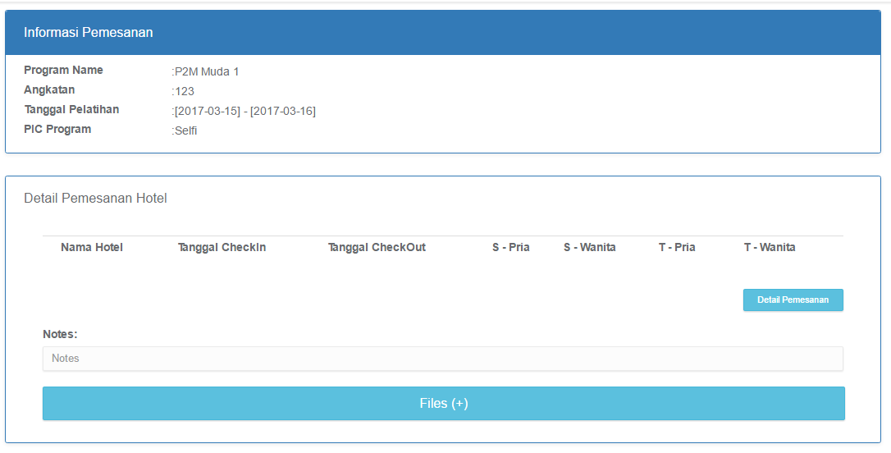
Saat Add Hotel dari Rekap Proses All (Button ADD), tampilan tambah Hotel berbeda dengan saat add pemesanan dari New Form

Rekap Shuttle
Saat Add Shuttle dari Rekap Proses All (Button ADD), tampilan tambah Shuttle berbeda dengan saat add pemesanan dari New Form
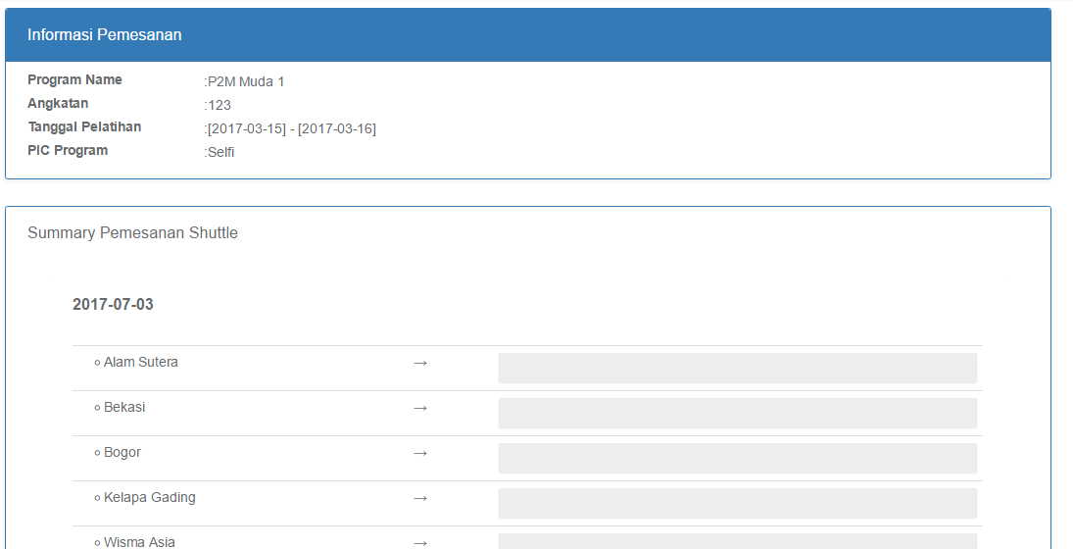

New Attachment

Rekap Bus Bandara
Saat Add Bus Bandara dari Rekap Proses All (Button ADD), tampilan tambah Bus Bandara berbeda dengan saat add pemesanan dari New Form
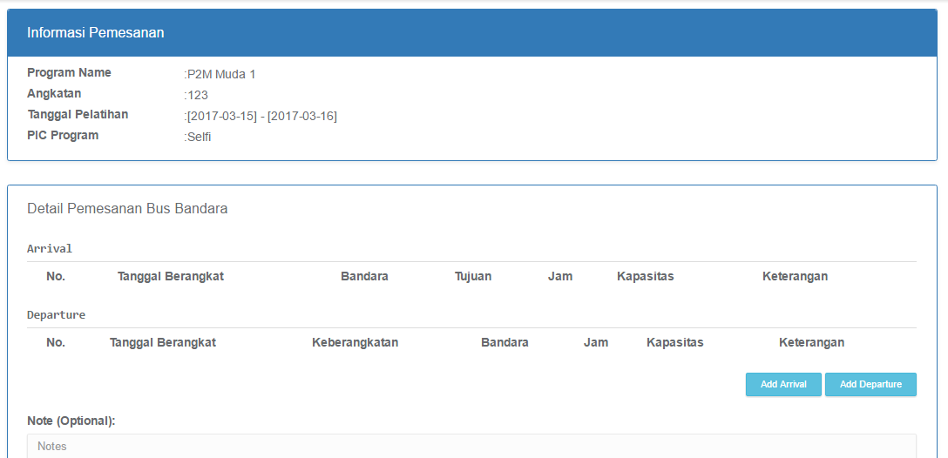

New Attachment??

Detail Pemesanan Master Admin
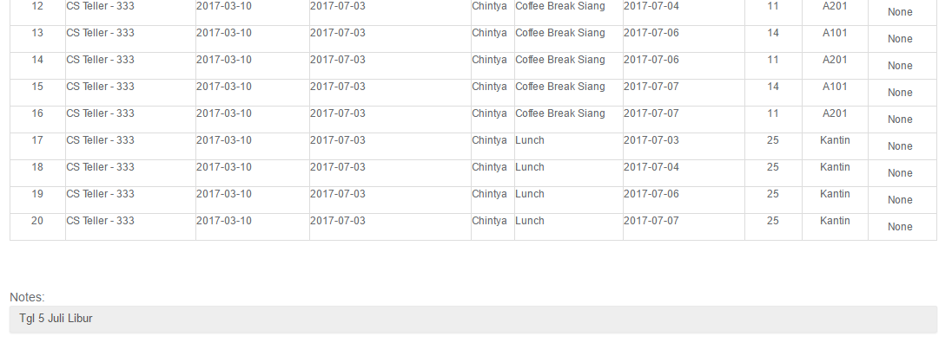
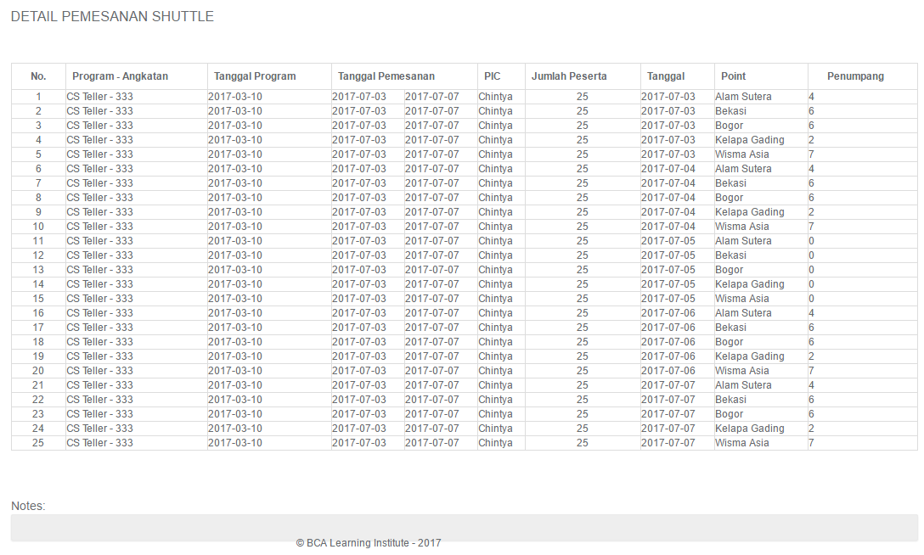
Master Admin tidak dapat edit detail pemesanan

Sheet9
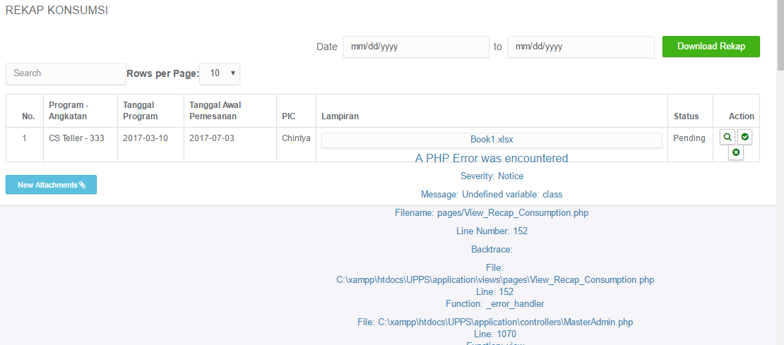
error Rekap Konsumsi : Checker

